상품제안서
상장케이스 라인 | 상품코드: F05462

 |  |  |  |  |  |  | 02-412-0044 | www.easy1.co.kr
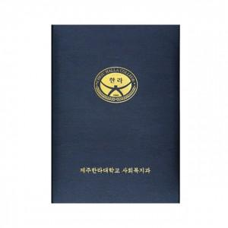 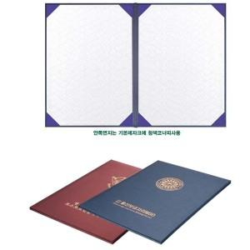 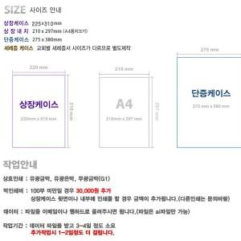

【상세/제작정보】 | .

【인쇄/포장옵션】 | 불박 / 포장불가능

【공급단가】 | 수량 | 300~ | 1,000~ | 2,000~ | 3,000~ | 5,000~
*VAT별도 | 단가 | 2,030원 | 1,950원 | 1,880원 | 1,800원 | 1,760원

【상품 URL】 | http://www.easy1.co.kr/src/goods_detail.php?gdno=5462

